Sheet1
建外SOHO | 1070 | 52000
通用国际中心 | 595 | 46000
惠普大厦 | 3200 | 48500 |  | 上次 | 本次 | 面积
 |  |  | 办公 | 506458 | 508410 | 107627.08
 |  |  | 车库 | 7841 | 7615 | 14802.98
 |  |  | 合计 | 514299 | 516025

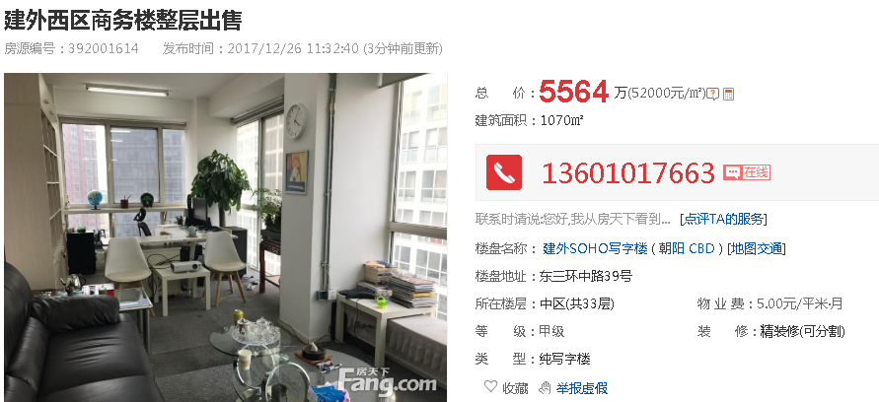
 |  |  |  | 土地价值 |  | 房地产价值
 |  |  |  | 总价 | 单价 | 总价 | 单价
 |  |  | 办公 | 401135 | 37271 | 107275 | 9967
 |  |  | 车库 | 1980 | 1338 | 5635 | 3807
 |  |  |  | 403115 |  | 112910

